2.审批表单
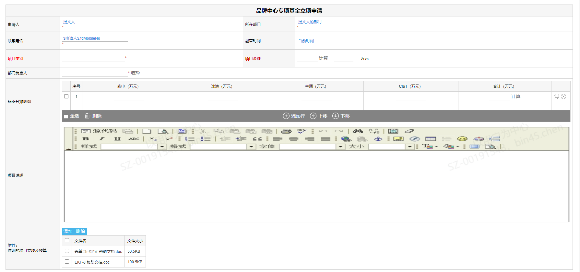
Abnormal Sales Order IVM Application

 | 基本信息
 | 申请人姓名 | 自动带出： | 张三 | 申请人邮箱 | 自动带出： | xxx@tcl.com
 | 申请人部门 | 自动带出： | TV业务管理部 | 联系电话* |  | 136*******
 | 申请人直接领导 | 自动带出： | XXX | 拟制日期 | 自动带出： | 2022.03.08

 | 业务信息
 | 版本信息* | 第几周/W1/W2/V0.1 | （文本格式不控制，用户自己填） | 年月* | 202203 | 下拉框或月份选择框 或限定格式如：202203
 | 品类* 字段提示：如有多个品类，请分多条流程分开提交 | AC | 下拉框 例：AC（空调）
 | 区域* | APSC | 下拉框 例：APSC | 分公司* | 菲律宾分公司 | 下拉框
 | SAP订单号* |  |  | 客户* |  |  | 项目说明提示内容： 一、 品牌基金项目立项说明  项目背景  项目介绍  集团品牌中心营销规划  BU/BG营销规划  KPI设定 二、 附件内容  执行方案  执行报价单
 | 订单数量* |  |  | 订单金额*

 | 异常订单附件上传*

 | 原因说明*
 | 用户填写申请原因

4.流程图
开始

起草节点

部门负责人

业务代表
CBG：吴波 OBG：肖炜 通讯：吴红艳 | 商用：肖丽
GMC：丁振东
NABG：钟奇
空调：杨延超、叶进
业务总监
GMC：陈桦 | 商用：曹亮

财务代表
CBG：谢自珍 OBG：石希贤、任淑华 通讯：黎文娟 GMC：孙宇辉 | 商用：张芳
NABG：覃源朝
空调：杨健翀

财务总监
CBG：董兴斌 OBG：刘美华 通讯：唐海霞
GMC：陈明 evan.chen@tcl.com
NABG：冯娟鹃
空调：李廷伦

BU/BG总经理
 | 商用：牛海龙
CBG：张少勇 OBG：江彪 通讯：张欣
NABG：毛初文
空调：冯永亮、陈绍林

全球市场中心总经理
孙然

抄送
陈桦、丁振东

结束

